Титульный



Запорожская область
Муниципалитеты
Обеспеченность
Рейтинги МО
Доступность финансовых услуг на территории Запорожской области
2
1
4
3
Статистика национальной платежной системы
СБП: основные показатели
Сервисы и программы лояльности на картах ПС "Мир"

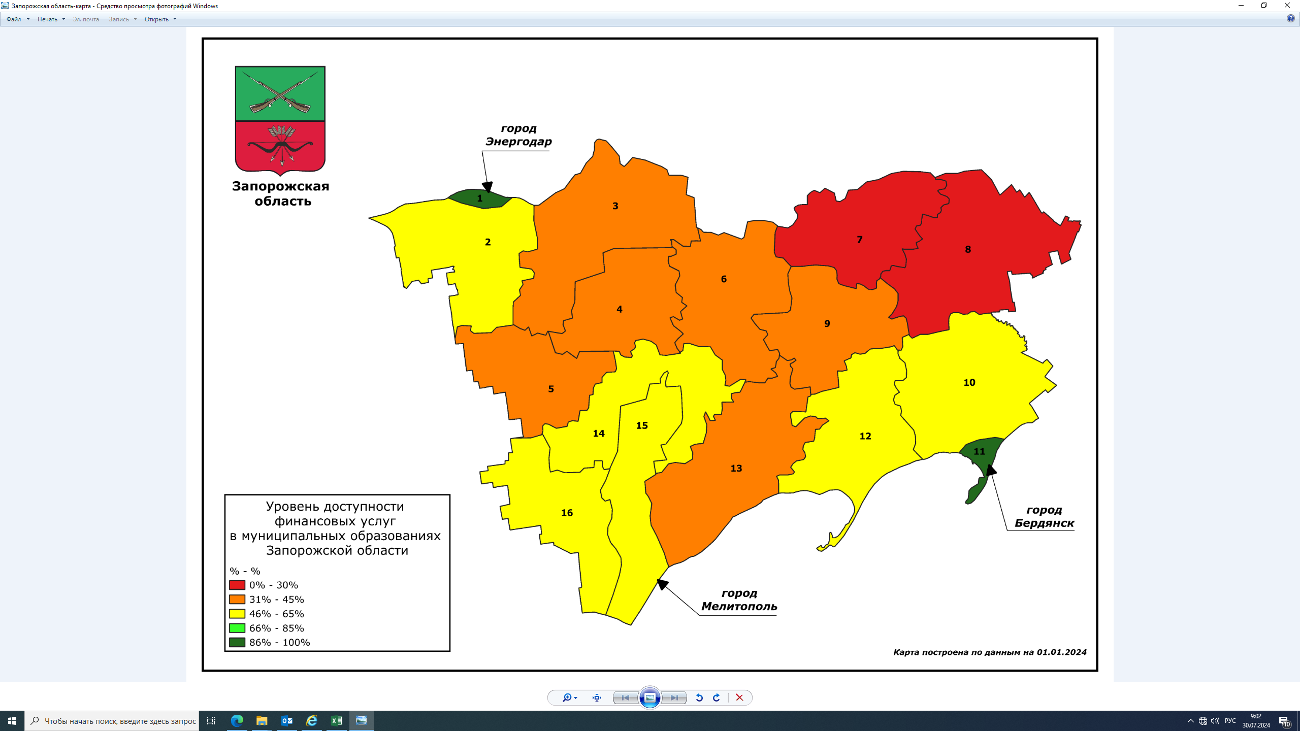

2

3

4

Запорожская область
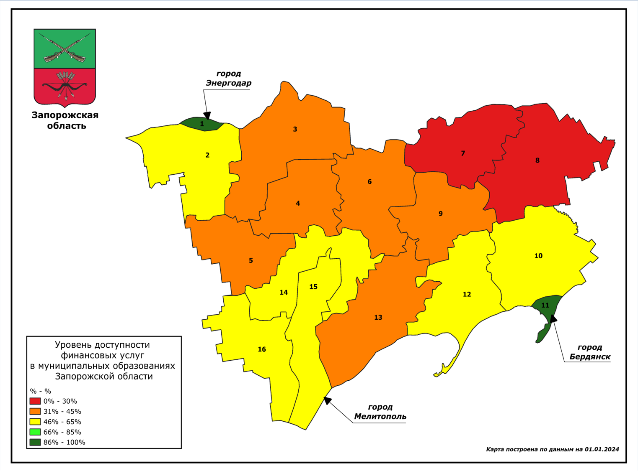

Запорожская область (в разрезе муниципалитетов)
Выбор показателя

Выбор не более 2-х дат

Банковские офисы, ед.
 | 01.07.2023 | 01.01.2024 | среднее по области на 01.07.2023 | среднее по области на 01.01.2024 | среднее по РФ на 01.07.2023 | среднее по РФ на 01.01.2024
 | 1 | 1 | 2.8 | 3 | 11 | 11
 | 2 | 3 | 2.8 | 3 | 11 | 11
 | 2 | 2 | 2.8 | 3 | 11 | 11
 | 1 | 1 | 2.8 | 3 | 11 | 11
 | 9 | 10 | 2.8 | 3 | 11 | 11
 | 14 | 16 | 2.8 | 3 | 11 | 11
 | 4 | 3 | 2.8 | 3 | 11 | 11
 | 1 | 2 | 2.8 | 3 | 11 | 11
 | 2 | 2 | 2.8 | 3 | 11 | 11
 | 0 | 0 | 2.8 | 3 | 11 | 11
 | 1 | 1 | 2.8 | 3 | 11 | 11
 | 0 | 0 | 2.8 | 3 | 11 | 11
 | 2 | 2 | 2.8 | 3 | 11 | 11
 | 1 | 1 | 2.8 | 3 | 11 | 11
 | 4 | 4 | 2.8 | 3 | 11 | 11
 | 1 | 1 | 2.8 | 3 | 11 | 11

Запорожская область 2 вар
Запорожская область (в разрезе муниципалитетов)

Выбор муниципалитета

СПРАВОЧНО |  | СПРАВОЧНО
Средние значения |  | мобильный офис, ед.
Российская Федерация | 17 | Приазовский район | 1
Федеральный округ | 22 | Акимовский район | 1
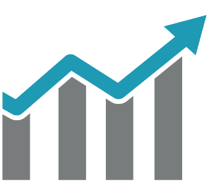
Запорожская область | 3.8 | Мелитопольский район | 3
 |  | Веселовский район | 1
 |  | г.Мелитополь | 4

Электронные терминалы (значение приведено к показателю 100 ед.)
 | 01.07.2023 | 01.01.2024
г.Мелитополь | 0.9 | 1.5
г.Бердянск | 1.3 | 1.6
г.Энергодар | 0.8 | 1.1
Акимовский район | 0.8 | 1.1
Бердянский район | 0.6 | 0.8
Васильевский район | 0.5 | 0.9
Веселовский район | 0.8 | 1.1
Каменско-Днепровский район | 1.2 | 1.2
Куйбышевский район | 0.1 | 0.3
Мелитопольский район | 0.2 | 0.3
Михайловский район | 0.4 | 0.6
Пологовский район | 0.2 | 0.5
Приазовский район | 1.1 | 1.3
Приморский район | 0.8 | 1.2
Токмакский район | 0.5 | 0.7
Черниговский район | 0.4 | 0.6
Выбор показателя

Муниципалитеты
г.Мелитополь

Численность населения: 137,2 тыс. чел.

 |  | ▼5баллов

Индекс ФД: 61,19 баллов из 100 возможных
 | 01.07.2023 | 01.01.2024
Банкоматы, ед. | 78 | 88
Платежные терминалы и кассы БПА, ед.
Выбор муниципалитета
 | ▼5баллов
Доля населенных пунктов со стандартом Интернета 3G: 15,8 %

▲6%

 | 01.07.2023 | 01.01.2024
Электронные терминалы (значение приведено к показателю 100 ед.) | 0.9 | 1.5

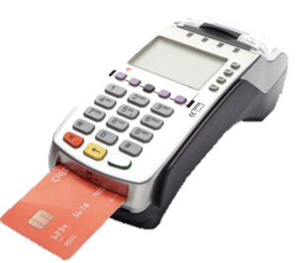

 | 01.07.2023 | 01.01.2024
Отделения почтовой связи, ед. | 30 | 30
Офисы МФО, КПК, СКПК, ед. |  | 2
Офисы страховых компаний, ед. | 0 | 0
Банковские офисы, ед. | 14 | 16
Офисы банков в ОПС, ед.

Обеспеченность
г.Мелитополь

 | Обеспеченность платежными терминалами и кассами БПА, ед. на 100 тыс. жителей
01.07.2023
01.01.2024

Обеспеченность инфраструктурой: 15,8 ед. на тыс. жителей

Обеспеченность платежными терминалами и кассами БПА, ед. на 100 тыс. жителей
Выбор муниципалитета
▲68%

 | 01.07.2023 | 01.01.2024
Обеспеченность финансовыми организациями, ед. на 100 тыс. жителей |  | 1.8
 | 01.07.2023 | 01.01.2024
Банковские офисы, ед. на 100 тыс. жителей | 10.19 | 11.65
Обеспеченность ОПС, ед. на 100 тыс. жителей | 22 | 22

 | Индекс ФД, балл (из 100 возможных)
01.07.2023 | 66
01.01.2024 | 61.19

Индекс ФД, балл (из 100 возможных)

Детализированная информация по объектам (ТСТ)

Рейтинг МО общий

Общий рейтинг муниципальных образований (Индекс ФД)

Рейтинг в разрезе показателей
ТОП 5 текущих лидеров рейтинга (Индекс ФД, баллы из 100 возможных) |  | ТОП 5, требующих внимания (Индекс ФД, баллы из 100 возможных)
г.Энергодар | 100 | Черниговский район | 35
г.Бердянск | 100 | Токмакский район | 32
г.Мелитополь | 61 | Михайловский район | 31
Приморский район | 56 | Куйбышевский район | 28
 | 01.01.2024 | 01.07.2023
г.Бердянск | 1 | 1
г.Энергодар | 1 | 1
г.Мелитополь | 2 | 2
Приморский район | 3 | 2
Каменско-Днепровский район | 4 | 4
Бердянский район | 6 | 5
Токмакский район | 12 | 5
Мелитопольский район | 5 | 5
Акимовский район | 7 | 8
Веселовский район | 8 | 7
Черниговский район | 11 | 7
Приазовский район | 9 | 6
Куйбышевский район | 14 | 9
Васильевский район | 10 | 3
Михайловский район | 13 | 10
Пологовский район | 15 | 11
Каменско-Днепровский район | 54 | Пологовский район | 25

Рейтинг по показателям
Рейтинг в разрезе показателей

Выбор муниципалитета

ТОП 5 текущих лидеров рейтинга |  | ТОП 5, требующих внимания
г.Бердянск | 1 | Пологовский район | 15
г.Энергодар | 1 | Куйбышевский район | 14
г.Мелитополь | 2 | Михайловский район | 13
Выбор показателя
Приморский район | 3 | Токмакский район | 12
Каменско-Днепровский район | 4 | Черниговский район | 11
 | 01.01.2024 | 01.07.2023
г.Бердянск | 1 | 1
г.Энергодар | 1 | 1
г.Мелитополь | 2 | 2
Приморский район | 3 | 2
Каменско-Днепровский район | 4 | 4
Мелитопольский район | 5 | 5
Бердянский район | 6 | 5
Васильевский район | 10 | 3
Приазовский район | 9 | 6
Веселовский район | 8 | 7
Акимовский район | 7 | 8
Токмакский район | 12 | 5
Черниговский район | 11 | 7
Михайловский район | 13 | 10
Куйбышевский район | 14 | 9
Пологовский район | 15 | 11

